Лист1
Номенклатура | Артикул | Состав | Цвет | Характеристика | Цена ОПТ, включая НДС | Заказ | Сумма
Домашняя обувь от WoolHouse, кроме стильного и лаконичного внешнего вида, известна еще и практическими плюсами. Использование натуральной шерсти Благодаря плотному шерстяному ворсу изделия согревают, снимают усталость с ног, обеспечивают микромассаж стоп. В обуви из натуральной открытой шерсти ноги не потеют. Высокие эксплуатационные характеристики подошвы Подошва отличается повышенной износостойкостью, что увеличивает срок службы. При производстве домашней обуви мы используем 2 основных вида подошвы: Подошва ЭВА - вспененный синтетический полимер. Материал характеризуется легкостью, мягкостью, имеет мелкопористую структуру и хорошо держит исходную форму. В зависимости от модели используется ЭВА 3 и 7 мм, с разной степенью выраженности рисунка протектора. Подошва ПЭ - трикотажный нетканый материал (войлок), на который нанесены поливинилхлоридные точки. Достоинства полиэфира – высокий противоскользящий эффект, незначительная сминаемость и хорошая стойкость к истиранию.
Высокие сапожки
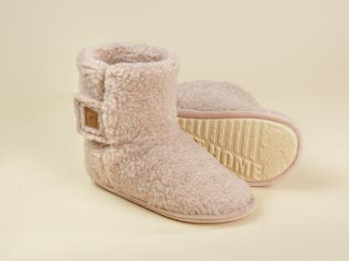 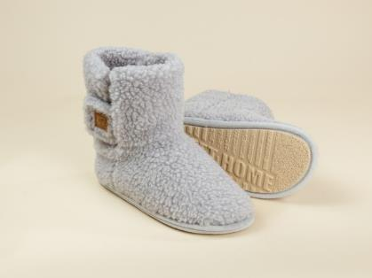 |  |  |  |  | Тапочки-сапожки с длиной голенища выше щиколотки. Верх и подкладка - из трикотажного полотна с чистошерстяным ворсом. Ширина голенища регулируется застежкой-липучкой. Подошва ЭВАформ.
Туфли комнатные Джери | S.7.45 | верх - ворс 100% шерсть, подкладка - ворс 100% шерсть, подошва - формованная (ЭВАформ) | бежевый | бежевый 36-37 | 1,760 ₽ |  | 0 ₽
Туфли комнатные Джери | S.7.45 |  |  | бежевый 38-39 | 1,760 ₽ |  | 0 ₽
Туфли комнатные Джери | S.7.45 |  |  | бежевый 40-41 | 1,760 ₽ |  | 0 ₽
Туфли комнатные Джери | S.7.45 |  |  | бежевый 42-43 | 1,760 ₽ |  | 0 ₽
Туфли комнатные Джери | S.7.45 | верх - ворс 100% шерсть, подкладка - ворс 100% шерсть, подошва - формованная (ЭВАформ) | серый | серый 36-37 | 1,760 ₽ |  | 0 ₽
Туфли комнатные Джери | S.7.45 |  |  | серый 38-39 | 1,760 ₽ |  | 0 ₽
Туфли комнатные Джери | S.7.45 |  |  | серый 40-41 | 1,760 ₽ |  | 0 ₽
Туфли комнатные Джери | S.7.45 |  |  | серый 42-43 | 1,760 ₽ |  | 0 ₽
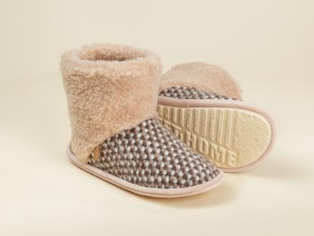 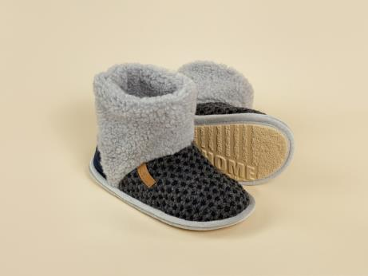 |  |  |  |  | Тапочки-сапожки с длиной голенища выше щиколотки, верх и подкладка из трикотажного полотна с чистошерстяным ворсом. Пятка укреплена деталью из искусственной замши. Высота голенища регулируется манжетом. Подошва ЭВАформ.
Туфли комнатные Лана | S.7.6.М.У | верх - ворс 100% шерсть, подкладка - ворс 100% шерсть, подошва - ЭВАформ | бежевый | бежевый 36-37 | 1,360 ₽ |  | 0 ₽
Туфли комнатные Лана | S.7.6.М.У |  |  | бежевый 38-39 | 1,360 ₽ |  | 0 ₽
Туфли комнатные Лана | S.7.6.М.У |  |  | бежевый 40-41 | 1,360 ₽ |  | 0 ₽
Туфли комнатные Лана | S.7.6.М.У |  |  | бежевый 42-43 | 1,360 ₽ |  | 0 ₽
Туфли комнатные Лана | S.7.6.М.У |  | серый | серый 36-37 | 1,360 ₽ |  | 0 ₽
Туфли комнатные Лана | S.7.6.М.У |  |  | серый 38-39 | 1,360 ₽ |  | 0 ₽
Туфли комнатные Лана | S.7.6.М.У |  |  | серый 40-41 | 1,360 ₽ |  | 0 ₽
Туфли комнатные Лана | S.7.6.М.У |  |  | серый 42-43 | 1,360 ₽ |  | 0 ₽
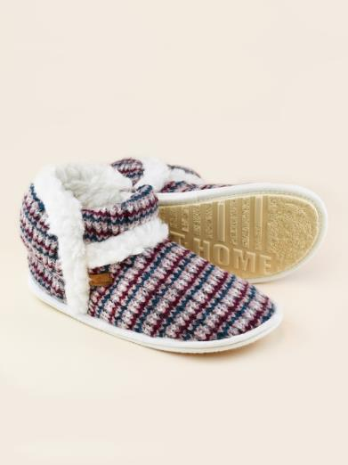 |  |  |  |  | Двухслойные тапочки с верхом из французского букле, подкладкой и стелькой из стопроцентной шерсти. Подошва из специального материала на основе резины (эвапора) обеспечивает безопасное передвижение по любому напольному покрытию (в том числе, по плитке и ламинату).
Туфли комнатные Белла | S.7.37.М.УБ | 60% шерсть, 30% вискоза, 10% полиамид подкладка - ворс 100% шерсть, подошва - ЭВА | красно-синий | красно-синий 36-37 | 1,380 ₽ |  | 0 ₽
Туфли комнатные Белла | S.7.37.М.УБ |  |  | красно-синий 38-39 | 1,380 ₽ |  | 0 ₽
Туфли комнатные Белла | S.7.37.М.УБ |  |  | красно-синий 40-41 | 1,380 ₽ |  | 0 ₽
Туфли комнатные Белла | S.7.37.М.УБ |  | бирюзово-бордовый | бирюзово-бордовый 36-37 | 1,380 ₽ |  | 0 ₽
Туфли комнатные Белла | S.7.37.М.УБ |  |  | бирюзово-бордовый 38-39 | 1,380 ₽ |  | 0 ₽
Туфли комнатные Белла | S.7.37.М.УБ |  |  | бирюзово-бордовый 40-41 | 1,380 ₽ |  | 0 ₽
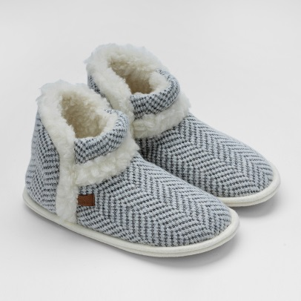 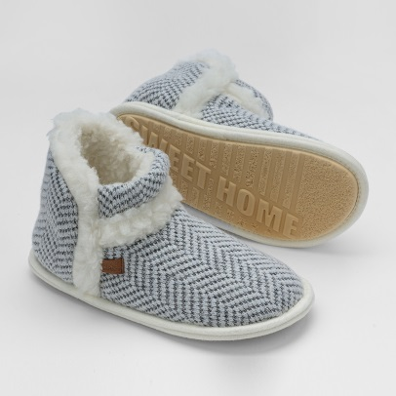 |  |  |  |  | Двухслойные тапочки с верхом из вязаного трикожа, подкладкой и стелькой из стопроцентной шерсти. Подошва из специального материала на основе резины (эвапора) обеспечивает безопасное передвижение по любому напольному покрытию (в том числе, по плитке и ламинату).
Туфли комнатные Белла | S.7.37.М.УБ | верх - 50% шерсть, 50% полиэфир, подкладка - ворс 100% шерсть, подошва - ЭВА | серо-белый | серо-белый 36-37 | 1,380 ₽ |  | 0 ₽
Туфли комнатные Белла | S.7.37.М.УБ |  | серо-белый | серо-белый 38-39 | 1,380 ₽ |  | 0 ₽
Туфли комнатные Белла | S.7.37.М.УБ |  | серо-белый | серо-белый 40-41 | 1,380 ₽ |  | 0 ₽
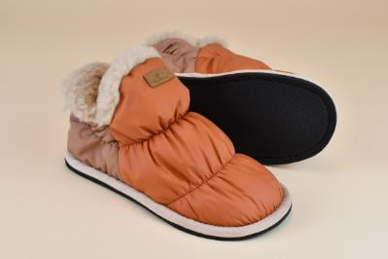 |  |  |  |  | Удобные и модные женские полусапожки с комбинированным верхом. Перед - из плащевки, задняя часть - из трикотажного полотна. Внутренняя часть и стелька - из трикотажного полотна с чистошерстяным ворсом. Сверху оформлены опушкой. Вырубная подошва с тиснением.
Туфли комнатные Аляска | S.7.60 | верх - 100% полиэфир, подкладка - ворс 100% шерсть, подошва - ЭВА | карамель | карамель 36-37 | 1,330 ₽ |  | 0 ₽
Туфли комнатные Аляска | S.7.60 |  |  | карамель 38-39 | 1,330 ₽ |  | 0 ₽
Туфли комнатные Аляска | S.7.60 |  |  | карамель 40-41 | 1,330 ₽ |  | 0 ₽
Туфли комнатные Аляска | S.7.60 |  |  | карамель 42-43 | 1,330 ₽ |  | 0 ₽
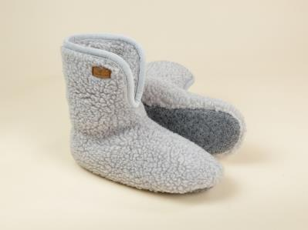 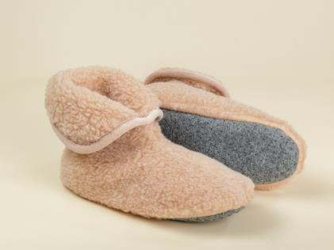 |  |  |  |  | Носки-тапочки на мягкой подошве. Длина голенища выше щиколотки, спереди разрез для удобства надевания. Верхняя часть отворачивается, образуя декоративный манжет. Верх и подкладка из трикотажного полотна с чистошерстяным ворсом. Подошва из синтетического износоустойчивого войлока с противоскользким покрытием.
Носки меховые двойные | Т10.9 МД | ворс 100% шерсть, подошва - 100% ПЭ | бежевый | бежевый 35-36 | 1,200 ₽ |  | 0 ₽
Носки меховые двойные | Т10.9 МД |  |  | бежевый 37-38 | 1,200 ₽ |  | 0 ₽
Носки меховые двойные | Т10.9 МД |  |  | бежевый 39-40 | 1,200 ₽ |  | 0 ₽
Носки меховые двойные | Т10.9 МД |  |  | бежевый 41-42 | 1,200 ₽ |  | 0 ₽
Носки меховые двойные | Т10.9 МД |  |  | бежевый 43-44 | 1,200 ₽ |  | 0 ₽
Носки меховые двойные | Т10.9 МД |  |  | серый 35-36 | 1,200 ₽ |  | 0 ₽
Носки меховые двойные | Т10.9 МД |  |  | серый 37-38 | 1,200 ₽ |  | 0 ₽
Носки меховые двойные | Т10.9 МД |  | серый | серый 39-40 | 1,200 ₽ |  | 0 ₽
Носки меховые двойные | Т10.9 МД |  |  | серый 41-42 | 1,200 ₽ |  | 0 ₽
Носки меховые двойные | Т10.9 МД |  |  | серый 43-44 | 1,200 ₽ |  | 0 ₽
Тапочки средней высоты
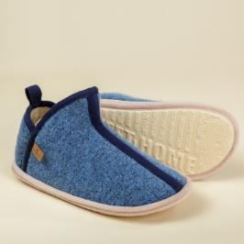 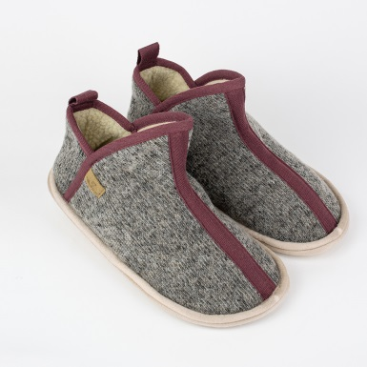 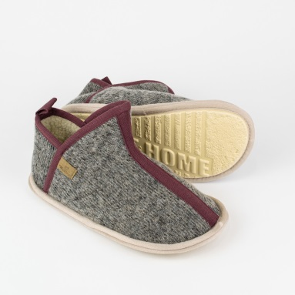 |  |  |  |  | Тапочки-полусапожки высотой до щиколотки из трикотажного полотна с чистошерстяным ворсом. Форма верхней части укреплена стропой из ременной ленты. Подошва ЭВАформ.
Туфли комнатные Стем | S.7.42 | верх - ворс 100% шерсть, подкладка - ворс 100% шерсть, подошва - ЭВАформ | голубой | голубой 36-37 | 1,200 ₽ |  | 0 ₽
Туфли комнатные Стем | S.7.42 |  |  | голубой 38-39 | 1,200 ₽ |  | 0 ₽
Туфли комнатные Стем | S.7.42 |  | бежевый | бежевый 36-37 | 1,200 ₽ |  | 0 ₽
Туфли комнатные Стем | S.7.42 |  |  | бежевый 38-39 | 1,200 ₽ |  | 0 ₽
Туфли комнатные Стем | S.7.42 |  |  | бежевый 40-41 | 1,200 ₽ |  | 0 ₽
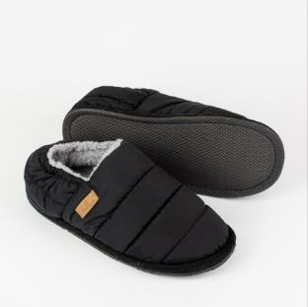 |  |  |  |  | Стильные тапочки с верхом из износоустойчивой плащевки. Внутренняя часть и стелька - из трикотажного полотна с чистошерстяным ворсом. Вырубная подошва с тиснением.
Туфли комнатные Луни | S.7.57 | верх - 100% полиэфир, подкладка - ворс 100% шерсть, подошва - ЭВА | черный | чёрный 38-39 | 1,450 ₽ |  | 0 ₽
Туфли комнатные Луни | S.7.57 |  |  | чёрный 40-41 | 1,450 ₽ |  | 0 ₽
Туфли комнатные Луни | S.7.57 |  |  | чёрный 42-43 | 1,450 ₽ |  | 0 ₽
Туфли комнатные Луни | S.7.57 |  |  | чёрный 44-45 | 1,450 ₽ |  | 0 ₽
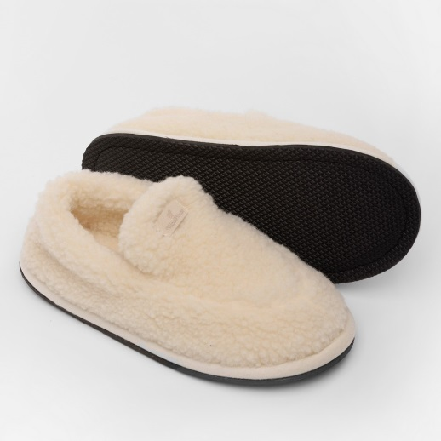 |  |  |  |  | Стильные тапочки-полусапожки молочного цвета с верхом из трикотажного полотна с чистошерстяным ворсом. Внутренняя часть и стелька из трикотажного полотна с чистошерстяным ворсом.
Туфли комнатные Эльбрус белый | S.7.72 | верх - 100% шерсть, подкладка - ворс 100% шерсть, подошва - ЭВАформ | белый | 36-37 | 1,100 ₽ |  | 0 ₽
Туфли комнатные Эльбрус белый | S.7.72 |  |  | 38-39 | 1,100 ₽ |  | 0 ₽
Туфли комнатные Эльбрус белый | S.7.72 |  |  | 40-41 | 1,100 ₽ |  | 0 ₽
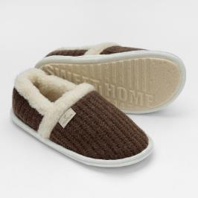 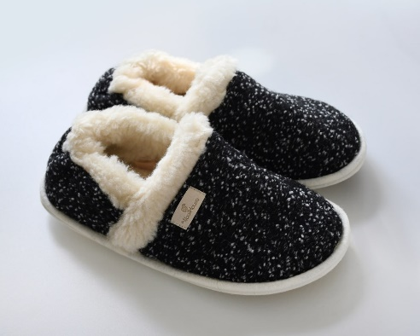 |  |  |  |  | Стильные тапочки с верхом из вязаного трикотажа. Внутренняя часть и стелька - из трикотажного полотна с чистошерстяным ворсом. Вырубная подошва с тиснением.
Туфли комнатные Термо | S.7.71 | верх - 100% шерсть, подкладка - ворс 100% шерсть, подошва - ЭВА | коричневый | 36-37 | 990 ₽ |  | 0 ₽
Туфли комнатные Термо | S.7.72 |  |  | 38-39 | 990 ₽ |  | 0 ₽
Туфли комнатные Термо | S.7.73 |  |  | 40-41 | 990 ₽ |  | 0 ₽
 |  |  |  | 42-43 | 990 ₽ |  | 0 ₽
 |  |  | черный меланж | 36-37 | 990 ₽
 |  |  |  | 38-39 | 990 ₽
 |  |  |  | 40-41 | 990 ₽
Туфли комнатные Термо | S.7.74 |  |  | 42-43 | 990 ₽ |  | 0 ₽
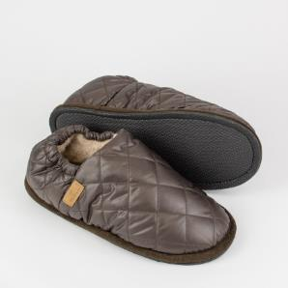 |  |  |  |  | Модные тапочки с верхом из износоустойчивой плащевки. Внутренняя часть и стелька - из трикотажного полотна с чистошерстяным ворсом. Вырубная подошва с тиснением.
Туфли комнатные Космо | S.7.58 | верх - 100% полиэфир, подкладка - ворс 100% шерсть, подошва - ЭВА | коричневый | коричневый 38-39 | 1,210 ₽ |  | 0 ₽
Туфли комнатные Космо | S.7.58 |  |  | коричневый 40-41 | 1,210 ₽ |  | 0 ₽
Туфли комнатные Космо | S.7.58 |  |  | коричневый 42-43 | 1,210 ₽ |  | 0 ₽
Туфли комнатные Космо | S.7.58 |  |  | коричневый 44-45 | 1,210 ₽ |  | 0 ₽
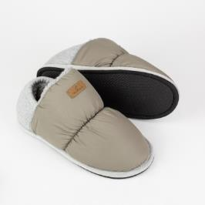 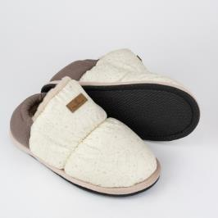 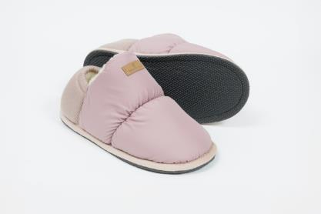 |  |  |  |  | Удобные и модные женские тапочки с комбинированным верхом. Перед - из износоустойчивой плащевки, задняя часть - из трикотажного полотна. Внутренняя часть и стелька - из трикотажного полотна с чистошерстяным ворсом. Вырубная подошва с тиснением.
Туфли комнатные Юта | S.7.59 | передняя часть верха - 100% полиэфир, задняя часть верха - 100% хлопок, подкладка - ворс 100% шерсть, подошва - ЭВА | кремовый | 36-37 | 1,320 ₽ |  | 0 ₽
Туфли комнатные Юта | S.7.59 |  |  | 38-39 | 1,320 ₽ |  | 0 ₽
Туфли комнатные Юта | S.7.59 |  |  | 40-41 | 1,320 ₽ |  | 0 ₽
Туфли комнатные Юта | S.7.59 |  |  | 42-43 | 1,320 ₽ |  | 0 ₽
Туфли комнатные Юта | S.7.59 |  | бежевый | /1 бежевый 36-37 | 1,320 ₽ |  | 0 ₽
Туфли комнатные Юта | S.7.59 |  |  | /1 бежевый 38-39 | 1,320 ₽ |  | 0 ₽
Туфли комнатные Юта | S.7.59 |  |  | /1 бежевый 40-41 | 1,320 ₽ |  | 0 ₽
Туфли комнатные Юта | S.7.59 |  |  | /1 бежевый 42-43 | 1,320 ₽ |  | 0 ₽
Туфли комнатные Юта | S.7.59 |  | пудровый | 36-37 | 1,320 ₽ |  | 0 ₽
Туфли комнатные Юта | S.7.59 |  |  | 38-39 | 1,320 ₽ |  | 0 ₽
Туфли комнатные Юта | S.7.59 |  |  | 40-41 | 1,320 ₽ |  | 0 ₽
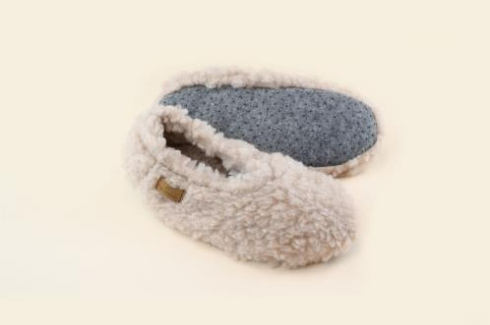 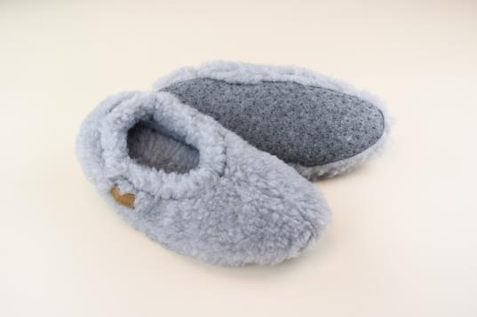 |  |  |  |  | Тапочки-подследники из трикотажного полотна с чистошерстяным ворсом. Подошва из синтетического износоустойчивого войлока с противоскользящим напылением.
Подследники Виктори бежевый | S.7.61.ПВ | ворс 100% шерсть, подошва - 100% полиэфир | бежевый | бежевый 35-36 | 760 ₽ |  | 0 ₽
Подследники Виктори бежевый | S.7.61.ПВ |  |  | бежевый 37-38 | 760 ₽ |  | 0 ₽
Подследники Виктори бежевый | S.7.61.ПВ |  |  | бежевый 39-40 | 760 ₽ |  | 0 ₽
Подследники Виктори серый | S.7.61.ПВ |  | серый | серый 35-36 | 760 ₽ |  | 0 ₽
Подследники Виктори серый | S.7.61.ПВ |  |  | серый 37-38 | 760 ₽ |  | 0 ₽
Подследники Виктори серый | S.7.61.ПВ |  |  | серый 39-40 | 760 ₽ |  | 0 ₽
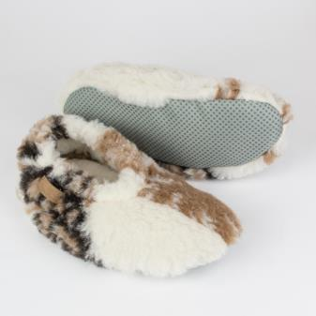 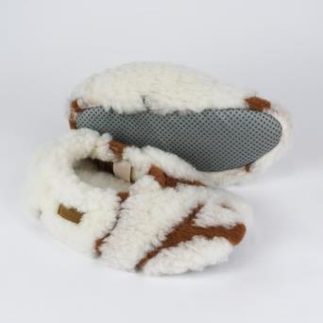 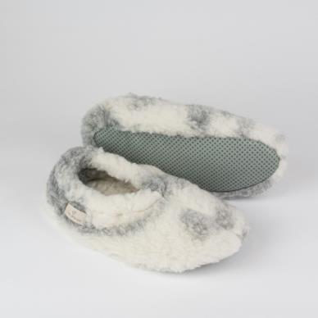 |  |  |  |  | Подследники из трикотажного полотна с чистошерстяным ворсом. Подошва из синтетического износоустойчивого войлока с противоскользящим напылением.
Подследники (Балетки) Суфле | S.7.70.ПСф | ворс - 100% шерсть, подошва - 100% ПЭ |  | 35-36 | 550 ₽ |  | 0 ₽
Подследники (Балетки) Суфле | S.7.70.ПСф |  |  | 37-38 | 550 ₽ |  | 0 ₽
Подследники (Балетки) Суфле | S.7.70.ПСф |  |  | 39-40 | 550 ₽ |  | 0 ₽
Подследники (Балетки) Суфле | S.7.70.ПСф |  |  | крем-брюле 35-36 | 550 ₽ |  | 0 ₽
Подследники (Балетки) Суфле | S.7.70.ПСф |  |  | крем-брюле 37-38 | 550 ₽ |  | 0 ₽
Подследники (Балетки) Суфле | S.7.70.ПСф |  |  | пальма 35-36 | 550 ₽ |  | 0 ₽
Подследники (Балетки) Суфле | S.7.70.ПСф |  |  | пальма 37-38 | 550 ₽ |  | 0 ₽
Подследники (Балетки) Суфле | S.7.70.ПСф |  |  | пальма 39-40 | 550 ₽ |  | 0 ₽
Подследники (Балетки) Суфле | S.7.70.ПСф |  |  | клеопатра 35-36 | 550 ₽ |  | 0 ₽
Подследники (Балетки) Суфле | S.7.70.ПСф |  |  | клеопатра 37-38 | 550 ₽ |  | 0 ₽
Подследники (Балетки) Суфле | S.7.70.ПСф |  |  | клеопатра 39-40 | 550 ₽ |  | 0 ₽
Шлепанцы
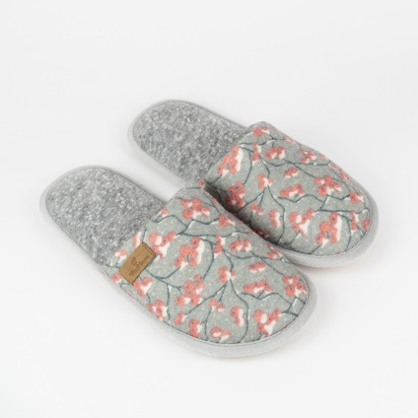 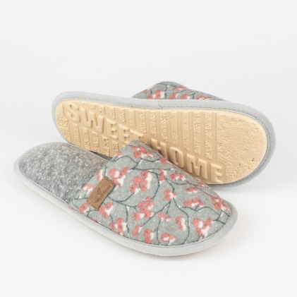 |  |  |  |  | Комфортные и мягкие шлепанцы из шерсти мериноса с нежным зимним принтом. Такие тапочки снимут усталость благодаря уникальным природным свойствам натуральной шерсти и даже в жару ваши ноги останутся сухими.
Туфли комнатные Рябина | S.7.51.ШР | верх - 70% шерсть, 30% полиэфир |  | 36-37 | 590 ₽ |  | 0 ₽
Туфли комнатные Рябина | S.7.51.ШР |  |  | 38-39 | 590 ₽ |  | 0 ₽
Туфли комнатные Рябина | S.7.51.ШР |  |  | 40-41 | 590 ₽ |  | 0 ₽
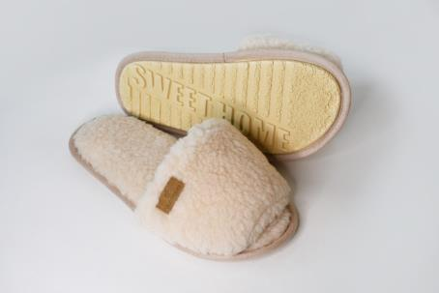 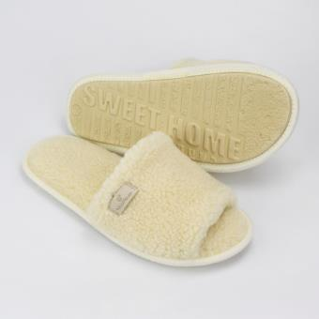 |  |  |  |  | Стильные тапочки молочного цвета с верхом из трикотажного полотна с чистошерстяным ворсом. Стелька из трикотажного полотна с чистошерстяным ворсом. Подошва ЭВАформ.
Туфли комнатные Монблан | S.7.54.ШМб | верх - ворс100% шерсть, подкладка - ворс 100% шерсть, подошва ЭВАформ | молочный | молочный 36-37 | 870 ₽ |  | 0 ₽
Туфли комнатные Монблан | S.7.54.ШМб |  |  | молочный 38-39 | 870 ₽ |  | 0 ₽
Туфли комнатные Монблан | S.7.54.ШМб |  |  | молочный 40-41 | 870 ₽ |  | 0 ₽
Туфли комнатные Монблан | S.7.54.ШМб |  | бежевый | бежевый 36-37 | 870 ₽ |  | 0 ₽
Туфли комнатные Монблан | S.7.54.ШМб |  |  | бежевый 38-39 | 870 ₽ |  | 0 ₽
Туфли комнатные Монблан | S.7.54.ШМб |  |  | бежевый 40-41 | 870 ₽ |  | 0 ₽
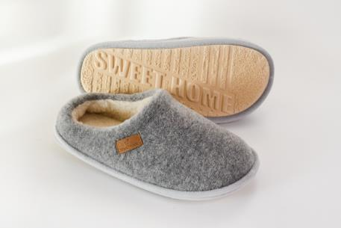 |  |  |  |  | Тапочки с двухслойным верхом и невысоким задником. Верхний слой из шерстяного полотна. Внутренняя часть верха и стелька - из трикотажного полотна с чистошерстяным ворсом. Подошва ЭВАформ.
Туфли комнатные Горизонт | S.7.68ШГС | верх - 100% шерсть, подкладка - ворс 100% шерсть, подошва - ЭВА | серый | 36-37 | 990 ₽ |  | 0 ₽
Туфли комнатные Горизонт | S.7.68ШГС |  |  | 38-39 | 990 ₽ |  | 0 ₽
Туфли комнатные Горизонт | S.7.68ШГС |  |  | 40-41 | 990 ₽ |  | 0 ₽
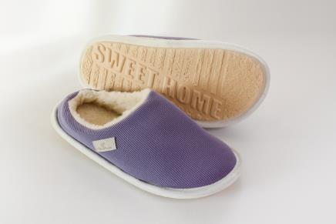 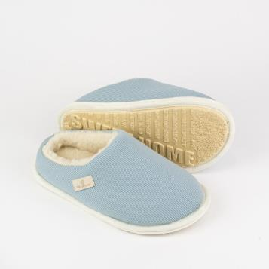 |  |  |  |  | Тапочки с двухслойным верхом и невысоким задником. Верхний слой из трикотажного хлопкового полотна. Внутренняя часть верха и стелька - из трикотажного полотна с чистошерстяным ворсом. Подошва ЭВАформ.
Туфли комнатные Горизонт | S.7.68ШГI |  | пыльная сирень | пыльная сирень 36-37 | 990 ₽ |  | 0 ₽
Туфли комнатные Горизонт | S.7.68ШГI |  |  | пыльная сирень 38-39 | 990 ₽ |  | 0 ₽
Туфли комнатные Горизонт | S.7.68ШГI |  |  | пыльная сирень 40-41 | 990 ₽ |  | 0 ₽
Туфли комнатные Горизонт | S.7.68ШГп |  | голубой туман или альпийский ветер | альпийский ветер 36-37 | 990 ₽ |  | 0 ₽
Туфли комнатные Горизонт | S.7.68ШГп |  |  | голубой туман или альпийский ветер 38-39 | 990 ₽ |  | 0 ₽
Туфли комнатные Горизонт | S.7.68ШГп |  |  | голубой туман или альпийский ветер 40-41 | 990 ₽ |  | 0 ₽
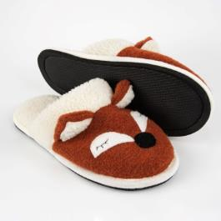 |  |  |  |  | Шлепанцы с верхом из шерстяного "вареного" полотна. Внутренняя часть верха и стелька - из трикотажного полотна с чистошерстяным ворсом, ворсовой опушкой. Вырубная полимерная подошва с тиснением.
Туфли комнатные Лиса Василиса | S.7.66.ШЛВ | 100% шерсть, подкладка - ворс 100% шерсть, подошва ЭВА | оранжевый | оранжевый 36-37 | 1,060 ₽ |  | 0 ₽
Туфли комнатные Лиса Василиса | S.7.66.ШЛВ |  |  | оранжевый 38-39 | 1,060 ₽ |  | 0 ₽
Туфли комнатные Лиса Василиса | S.7.66.ШЛВ |  |  | оранжевый 40-41 | 1,060 ₽ |  | 0 ₽
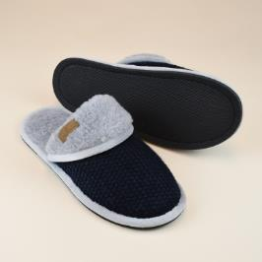 |  |  |  |  | Тапочки с верхом из шерстяного вязаного полотна. Внутренняя часть верха и стелька - из трикотажного полотна с чистошерстяным ворсом, отворотной ворсовой опушкой. Вырубная полимерная подошва с тиснением.
Туфли комнатные шлепанцы Мелс | S.7.40.М.ШМлсн | верх - 100% шерсть, подкладка - ворс 100% шерсть, подошва - ЭВА | синий | синий 38-39 | 950 ₽ |  | 0 ₽
Туфли комнатные шлепанцы Мелс | S.7.40.М.ШМлсн |  |  | синий 40-41 | 950 ₽ |  | 0 ₽
Туфли комнатные шлепанцы Мелс | S.7.40.М.ШМлсн |  |  | синий 42-43 | 950 ₽ |  | 0 ₽
Туфли комнатные шлепанцы Мелс | S.7.40.М.ШМлсн |  |  | синий 44-45 | 950 ₽ |  | 0 ₽
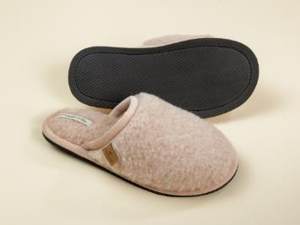 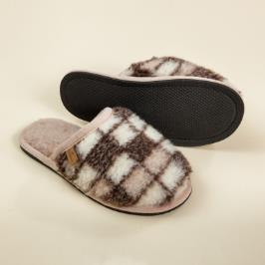 |  |  |  |  | Тапочки с двухсторонним верхом, подкладкой из трикотажного полотна с чистошерстяным ворсом из шерсти мериноса. Стелька из открытой шерсти. Вырубная полимерная подошва с тиснением.
Туфли комнатные шлепанцы Мерино | S.7.10.М.Ш | верх - 100% шерсть, подкладка - ворс 100% шерсть, подошва - ЭВАформ | бежевый | бежевый 36-37 | 900 ₽ |  | 0 ₽
Туфли комнатные шлепанцы Мерино | S.7.10.М.Ш |  |  | бежевый 38-39 | 900 ₽ |  | 0 ₽
Туфли комнатные шлепанцы Мерино | S.7.10.М.Ш |  |  | бежевый 40-41 | 900 ₽ |  | 0 ₽
Туфли комнатные шлепанцы Мерино | S.7.10.М.Ш |  |  | бежевый 42-43 | 900 ₽ |  | 0 ₽
Туфли комнатные шлепанцы Мерино | S.7.10.М.Ш |  |  | бежевый 44-45 | 900 ₽ |  | 0 ₽
Туфли комнатные шлепанцы Мерино | S.7.10.М.Ш |  | клетка | клетка 36-37 | 900 ₽ |  | 0 ₽
Туфли комнатные шлепанцы Мерино | S.7.10.М.Ш |  |  | клетка 38-39 | 900 ₽ |  | 0 ₽
Туфли комнатные шлепанцы Мерино | S.7.10.М.Ш |  |  | клетка 40-41 | 900 ₽ |  | 0 ₽
Туфли комнатные шлепанцы Мерино | S.7.10.М.Ш |  |  | клетка 42-43 | 900 ₽ |  | 0 ₽
Туфли комнатные шлепанцы Мерино | S.7.10.М.Ш |  |  | клетка 44-45 | 900 ₽ |  | 0 ₽
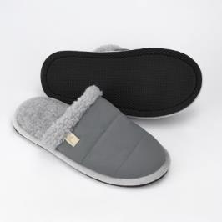 |  |  |  |  | Универсальные тапочки-шленпанцы с двухслойным верхом и опушкой по краю верха. Верх выполнен из плащевой матовой ткани, подкладкой и стелькой - из трикотажного полотна с чистошерстяным ворсом. Вырубная полимерная подошва с тиснением.
Туфли комнатные шлепанцы Гендри | S.7.33.ШГн | верх - 100% полиэстер, подкладка - ворс 100% шерсть, подошва - ЭВА | серый | 36-37 | 760 ₽ |  | 0 ₽
Туфли комнатные шлепанцы Гендри | S.7.33.ШГн |  |  | 38-39 | 760 ₽ |  | 0 ₽
Туфли комнатные шлепанцы Гендри | S.7.33.ШГн |  |  | 40-41 | 760 ₽ |  | 0 ₽
Туфли комнатные шлепанцы Гендри | S.7.33.ШГн |  |  | 42-43 | 760 ₽ |  | 0 ₽
Туфли комнатные шлепанцы Гендри | S.7.33.ШГн |  |  | 44-45 | 760 ₽ |  | 0 ₽
 |  |  |  |  | Универсальные тапочки-шленпанцы с двухслойным верхом . Верх выполнен из хлопковой матовой ткани, подкладкой и стелькой - из трикотажного полотна с чистошерстяным ворсом.
Туфли комнатные шлепанцы Грей | S.7.33.ШГр | верх 100% хлопок, подкладка - ворс 100% шерсть, подошва ЭВА | серый | 40-41 | 760 ₽ |  | 0 ₽
Туфли комнатные шлепанцы Грей | S.7.33.ШГр |  |  | 42-43 | 760 ₽ |  | 0 ₽
Туфли комнатные шлепанцы Грей | S.7.33.ШГр |  |  | 44-45 | 760 ₽ |  | 0 ₽
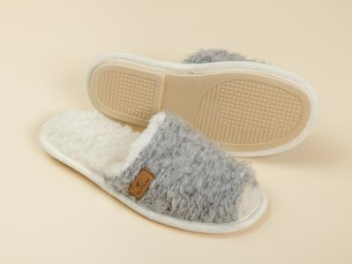 |  |  |  |  | Тапочки с верхом из ворсованного трикотажного полотна "букле", с подкладкой из трикотажного полотна с чистошерстяным ворсом. Стелька из открытой шерсти. Формованная подошва с каблучком.
Туфли комнатные шлепанцы Соренто | S.7.17.М.ШС | верх - ворс 100% шерсть, подкладка - ворс 100% шерсть, подошва - ЭВА рапана | серый букле MIX | серый букле MIX 36 | 760 ₽ |  | 0 ₽
Туфли комнатные шлепанцы Соренто | S.7.17.М.ШС |  |  | серый букле MIX 37 | 760 ₽ |  | 0 ₽
Туфли комнатные шлепанцы Соренто | S.7.17.М.ШС |  |  | серый букле MIX 38 | 760 ₽ |  | 0 ₽
Туфли комнатные шлепанцы Соренто | S.7.17.М.ШС |  |  | серый букле MIX 39 | 760 ₽ |  | 0 ₽
Туфли комнатные шлепанцы Соренто | S.7.17.М.ШС |  |  | серый букле MIX 41 | 760 ₽ |  | 0 ₽
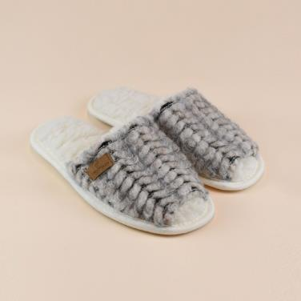 |  |  |  |  | Тапочки с верхом из ворсованного трикотажного полотна, с подкладкой из трикотажного полотна с чистошерстяным ворсом. Стелька из открытой шерсти и формованной подошвой с каблучком.
Туфли комнатные шлепанцы Соренто | S.7.17.М.ШСк | верх - 80% шерсть, 20% полиэфир, подкладка - ворс 100% шерсть, подошва - ЭВА | косичка | серый 36 | 760 ₽ |  | 0 ₽
Туфли комнатные шлепанцы Соренто | S.7.17.М.ШСк |  |  | серый 37 | 760 ₽ |  | 0 ₽
Туфли комнатные шлепанцы Соренто | S.7.17.М.ШСк |  |  | серый 38 | 760 ₽ |  | 0 ₽
Туфли комнатные шлепанцы Соренто | S.7.17.М.ШСк |  |  | серый 39 | 760 ₽ |  | 0 ₽
Туфли комнатные шлепанцы Соренто | S.7.17.М.ШСк |  |  | серый 40 | 760 ₽ |  | 0 ₽
Туфли комнатные шлепанцы Соренто | S.7.17.М.ШСк |  |  | серый 41 | 760 ₽ |  | 0 ₽
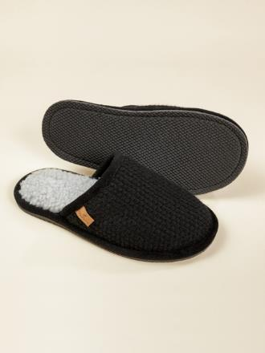 |  |  |  |  | Тапочки с верхом из вязаного шерстяного полотна. Подкладка из трикотажного полотна с чистошерстяным ворсом. Стелька из открытой шерсти. Вырубная полимерная подошва с тиснением.
Туфли комнатные шлепанцы Корсо Н | S.7.33.М.ШК | верх - 60% шерсть, 40% полиэфир, подкладка - ворс 100% шерсть, подошва ЭВА | черный | чёрный/1 40-41 | 840 ₽ |  | 0 ₽
Туфли комнатные шлепанцы Корсо Н | S.7.33.М.ШК |  |  | чёрный/1 42-43 | 840 ₽ |  | 0 ₽
Туфли комнатные шлепанцы Корсо Н | S.7.33.М.ШК |  |  | чёрный/1 44-45 | 840 ₽ |  | 0 ₽
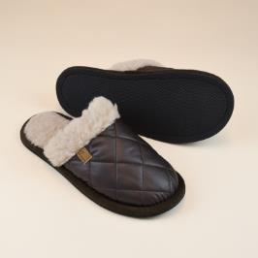 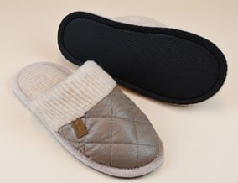 |  |  |  |  | Тапочки с двухслойным верхом. Верх выполнен из простеганной с утеплителем плащевки, подкладка из трикотажного полотна с чистошерстяным ворсом. Стелька из открытой шерсти. Вырубная полимерная подошва с тиснением.
Туфли комнатные Камо Н | S.7.48.М.ШКмН | верх - 100% ПЭ, подкладка - ворс 100% шерсть, подошва - ЭВА вырубная | бежевый или бронза | бежевый 36-37 | 760 ₽ |  | 0 ₽
Туфли комнатные Камо Н | S.7.48.М.ШКмН |  |  | бежевый 38-39 | 760 ₽ |  | 0 ₽
Туфли комнатные Камо Н | S.7.48.М.ШКмН |  |  | бежевый 40-41 | 760 ₽ |  | 0 ₽
Туфли комнатные Камо Н | S.7.48.М.ШКмН |  |  | бежевый 42-43 | 760 ₽ |  | 0 ₽
Туфли комнатные Камо Н | S.7.48.М.ШКмН |  |  | бежевый 44-45 | 760 ₽ |  | 0 ₽
Туфли комнатные Камо коричневый | S.7.48.М.ШКм |  | коричневый | коричневый 36-37 | 760 ₽ |  | 0 ₽
Туфли комнатные Камо коричневый | S.7.48.М.ШКм |  |  | коричневый 38-39 | 760 ₽ |  | 0 ₽
Туфли комнатные Камо коричневый | S.7.48.М.ШКм |  |  | коричневый 40-41 | 760 ₽ |  | 0 ₽
Туфли комнатные Камо коричневый | S.7.48.М.ШКм |  |  | коричневый 42-43 | 760 ₽ |  | 0 ₽
Туфли комнатные Камо коричневый | S.7.48.М.ШКм |  |  | коричневый 44-45 | 760 ₽ |  | 0 ₽
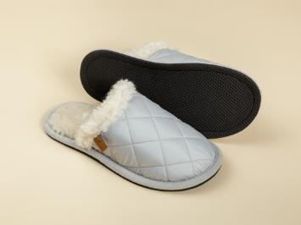 |  |  |  |  | Тапочки с двухслойным верхом. Верх выполнен из простеганной с утеплителем плащевки, подкладка из трикотажного полотна с чистошерстяным ворсом. Стелька из открытой шерсти. Вырубная полимерная подошва с тиснением.
Туфли комнатные Камо Н | S.7.48.М.ШКмН | верх - 100% ПЭ, подкладка - ворс 100% шерсть, подошва - ЭВА вырубная | серый | серый 40-41 | 760 ₽ |  | 0 ₽
Туфли комнатные Камо Н | S.7.48.М.ШКмН |  |  | серый 42-43 | 760 ₽ |  | 0 ₽
Туфли комнатные Камо Н | S.7.48.М.ШКмН |  |  | серый 44-45 | 760 ₽ |  | 0 ₽
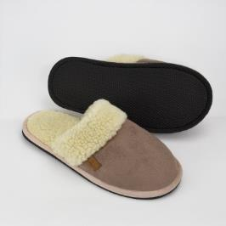 |  |  |  |  | Тапочки с верхом из трикотажной замши, дублированной чистошерстяным ворсом. Стелька из открытой шерсти. Вырубная полимерная подошва с тиснением.
Туфли комнатные Терра | S.7.64.ШТб | покрытие 100% полиэфир, подкладка ворс 80% шерсть, 20% полиэфир, подошва ЭВА | бежевый | бежевый 36-37 | 940 ₽ |  | 0 ₽
Туфли комнатные Терра | S.7.64.ШТб |  |  | бежевый 38-39 | 940 ₽ |  | 0 ₽
Туфли комнатные Терра | S.7.64.ШТб |  |  | бежевый 40-41 | 940 ₽ |  | 0 ₽
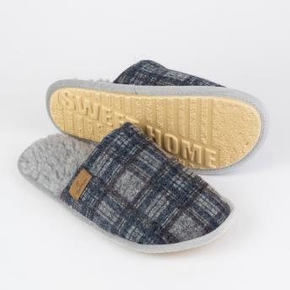 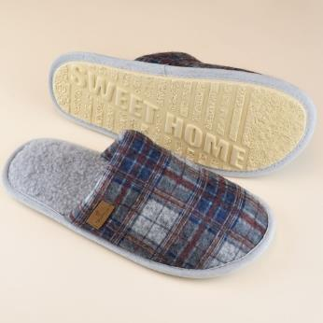 |  |  |  |  | Тапочки с верхом из шерстяного полотна. Подкладка из трикотажного полотна с чистошерстяным ворсом. Стелька из открытой шерсти. Подошва ЭВАформ.
Туфли комнатные Нордик синий/1 | S.7.52.НР | верх - 70% шерсть, 30% полиэфир, подкладка - ворс 100% шерсть, подошва - ЭВА | синий/1 | 36-37 | 720 ₽ |  | 0 ₽
Туфли комнатные Нордик синий/1 | S.7.52.НР |  |  | 38-39 | 720 ₽ |  | 0 ₽
Туфли комнатные Нордик синий/1 | S.7.52.НР |  |  | 40-41 | 720 ₽ |  | 0 ₽
Туфли комнатные Нордик синий | S.7.52.НР |  | синий | 40-41 | 720 ₽ |  | 0 ₽
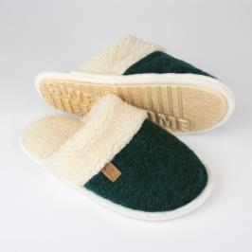 |  |  |  |  | Стильные тапочки темно-зеленого цвета с верхом из шерстяного полотна. Внутренняя часть, опушка и стелька из трикотажного полотна с чистошерстяным ворсом. Подошва ЭВАформ.
Туфли комнатные Хвоя | S.7.11.ШХ | 100% шерсть, подкладка ворс 100% шерсть, подошва ЭВА | зеленый | 36-37 | 790 ₽ |  | 0 ₽
Туфли комнатные Хвоя | S.7.11.ШХ |  |  | 38-39 | 790 ₽ |  | 0 ₽
Туфли комнатные Хвоя | S.7.11.ШХ |  |  | 40-41 | 790 ₽ |  | 0 ₽
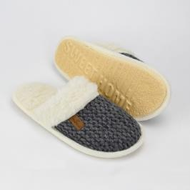 |  |  |  |  | Шлепанцы с верхом из шерстяного вязаного полотна. Внутренняя часть верха и стелька - из трикотажного полотна с чистошерстяным ворсом, ворсовой опушкой.
Туфли комнатные Эрия | S.7.11.ШЭ | 100% шерсть, подкладка ворс 100% шерсть, подошва ЭВА | серый | 36-37 | 940 ₽ |  | 0 ₽
Туфли комнатные Эрия | S.7.11.ШЭ |  |  | 38-39 | 940 ₽ |  | 0 ₽
Туфли комнатные Эрия | S.7.11.ШЭ |  |  | 40-41 | 940 ₽ |  | 0 ₽
Туфли комнатные Эрия | S.7.11.ШЭ |  |  | 42-43 | 940 ₽ |  | 0 ₽
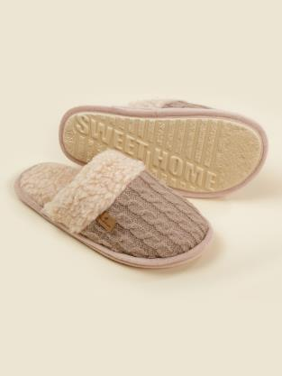 |  |  |  |  | Тапочки с двухслойным верхом и окантовкой опушкой. Верхний слой тапочек изготовлен из шерстяного трикотажного полотна. Внутренняя часть верха и стелька - из трикотажного полотна с чистошерстяным ворсом.
Туфли комнатные БЛИСС | S.7.11.М.ШБ | верх - 100% шерсть, подкладка - ворс 100% шерсть, подошва - ЭВАформ | бежевый | 36-37 | 940 ₽ |  | 0 ₽
Туфли комнатные БЛИСС | S.7.11.М.ШБ |  |  | 38-39 | 940 ₽ |  | 0 ₽
Туфли комнатные БЛИСС | S.7.11.М.ШБ |  |  | 42-43 | 940 ₽ |  | 0 ₽
 |  |  |  |  | Тапочки с двухслойным верхом и окантовкой опушкой. Верхний слой тапочек изготовлен из шерстяного трикотажного полотна. Внутренняя часть верха и стелька - из трикотажного полотна с чистошерстяным ворсом.
Туфли комнатные Бруно | S.7.11.М.Бр | верх - 100% шерсть, подкладка - ворс 100% шерсть, подошва - ЭВАформ | коричневый | 36-37 | 790 ₽ |  | 0 ₽
Туфли комнатные Бруно | S.7.11.М.Бр |  |  | 38-39 | 790 ₽ |  | 0 ₽
Туфли комнатные Бруно | S.7.11.М.Бр |  |  | 40-41 | 790 ₽ |  | 0 ₽
Туфли комнатные Бруно | S.7.11.М.Бр |  |  | 42-43 | 790 ₽ |  | 0 ₽
Туфли комнатные Бруно | S.7.11.М.Бр |  |  | 44-45 | 790 ₽ |  | 0 ₽
 |  |  |  |  | Тапочки с двухслойным верхом. Верх выполнен из трикотажного износоустойчивого полотна, подкладка - из трикотажного полотна с чистошерстяным ворсом, с открытой носовой частью.
Туфли комнатные шлепанцы Морано | S.7.36.М.ШМ | верх - 30% шерсть, 70% полиэфир, подкладка - ворс 100% шерсть, подошва - ЭВА | светло-серый | 43-44 | 810 ₽ |  | 0 ₽
 |  |  |  |  | Тапочки с верхом из хлопка и подкладкой из шерсти - идеальное сочетание комфорта и стиля. Они обеспечивают нежное прикосновение к коже благодаря натуральным материалам и удобной посадке.
Туфли комнатные Этника молочный | S.7.51.ШЭ | верх - 100% хлопок, подкладка - ворс 50% шерсть, 50% полиэфир, подошва - ЭВА | молочный | 36-37 | 650 ₽ |  | 0 ₽
Туфли комнатные Этника молочный | S.7.51.ШЭ |  |  | 38-39 | 650 ₽ |  | 0 ₽
 |  |  |  |  | Тапочки с двухсторонним верхом, подкладкой из трикотажного полотна с чистошерстяным ворсом из шерсти мериноса. Стелька из открытой шерсти.
Туфли комнатные шлепанцы верблюд серебристый | S.7.13.В.ШС | верх - ворс 100% шерсть, подкладка - ворс 100% шерсть, подошва - ЭВА | бежевый | бежевый 36-37 | 1,080 ₽ |  | 0 ₽
Туфли комнатные шлепанцы верблюд серебристый | S.7.13.В.ШС |  |  | бежевый 38-39 | 1,080 ₽ |  | 0 ₽
Туфли комнатные шлепанцы верблюд серебристый | S.7.13.В.ШС |  |  | бежевый 40-41 | 1,080 ₽ |  | 0 ₽
Туфли комнатные шлепанцы верблюд серебристый | S.7.13.В.ШС |  |  | бежевый 42-43 | 1,080 ₽ |  | 0 ₽
Туфли комнатные шлепанцы верблюд серебристый | S.7.13.В.ШС |  |  | бежевый 44-45 | 1,080 ₽ |  | 0 ₽
Средства по уходу за шерстяными изделиями
 |  |  |  |  | Шампунь для стирки изделий из шерсти. Бережно воздействует на натуральную ткань, устраняя загрязнения различной сложности и неприятные запахи без риска повреждения ее волокон. Средство можно применять для ручной или автоматической очистки вещей в прохладной воде. В состав жидкости включены природные компоненты, поэтому она безопасна в использовании.
Шампунь | P.7.Ш1 | 5-15% анионные ПАВ, неонные ПАВ |  | 1 л | 400 ₽ |  | 0 ₽
ИТОГО: |  |  |  |  |  | 0 | 0 ₽
 |  | Вырубная полимерная подошва - высокоэффективный вспененный синтетический каучук, состоящий из двух слоев - полиуретана и термополиуретана. Изготовлена по технологии литья под давлением. Материал имеет мелкопористую структуру, мягкость и незначительный вес. Благодаря молекулярной памяти материал быстро и в полной мере восстанавливает свою исходную форму. | Достоинства подошвы ЭВА: - имеет несколько видов: вырубная, формованная, с клеевым покрытием, - высокая износоустойчивость, - жесткость до 50 шор (высокая способность подошвы при деформации на сжатие восстанавливать первоначальную форму), - полиэфирное покрытие (войлок с напылением поливинилхлоридной точки) для прочности к истиранию, для предотвращения скольжения.
 |  | Подошва ПЭ - это трикотажный нетканый материал (войлок), на которой нанесены поливинилхлоридные точки. В комнатных тапках используется вместе с подошвой ЭВА-пора. Не скользят, износостойкие. Достоинства полиэфира - незначительная сминаемость, высокая прочность, хорошая стойкость к истиранию.
 |  | Подошва ЭВАформ - это вспененный каучук, долговечный материал, с нанесенными противоскользящими полосками и надписью.
 |  | Подошва ЭВА рапана с технологией двойной прошивки (верх пришивается к подошве два раза - при сборке и при окантовке). Достоинства - прочность, износоустойчивость, эластичная, мягкая, не скользит, экологически безопасна, обладает антигрибковым эффектом.

